Schedule
구글 드라이브 | https://drive.google.com/drive/folders/1_1lvJ4XEBVkDWG0V3MuK_EnqrvIgRf-S?usp=sharing

행정업무(양충일)
순번 | 내용 | 일정 | 우선순위 (높음/중간/낮음) | 진행상태 (진행예정/진행중/완료) | 완료 일자
1 | 사전 조사 문서 작성 | ~7.8 | 낮음 | 완료 | 7.19
2 | 사용자 사전 설문조사 (필요성 위주로) | ~7.13 | 낮음 | 완료(4명) | 7.11
3 | 사업 계획서 작성 | ~7.15 | 매우 높음 | 진행중
4 | 출품 서비스 품질 작성 | ~ | 높음 | 진행중
5 | 발표자료 작성 | ~7.29 | 중간 | 진행예정
6 | 군 복무 관련 은어 조사 | 28 | 중간 | 진행중
7 | 테스트 문서 수집 | ~ | 중간 | 진행예정

개발업무(박지환)
순번 | 내용 | 일정 | 우선순위 (높음/중간/낮음) | 진행상태 (진행예정/진행중/완료) | 완료 일자
1 | 테스트 서버 구축 | 7.5 ~ 7.8 | 낮음 | 완료(본 서버 구축으로 생략) | 7.8
2 | DB 설계 | ~ 7.1 | 중간 | 완료
3 | 공공데이터 자료 수집 및 가공 | ~ 7.1 | 매우 높음 | 완료
4 | 문서 암호화 및 무결성 검증 기능 개발 |  | 낮음 | 완료 | 2022-08-16
5 | 문서 및 입력 텍스트 문자열 추출 및 단어 단위 분류 |  | 높음 | 완료
6 | 단어 필터링 알고리즘 작성 |  | 높음 | 완료
7 | 웹 프론트엔드 개발 |  | 중간 | 완료 | 2022-08-20
8 | 본 서버 구축 및 설치 |  | 중간 | 완료 | 2022-07-15
9 | 서비스 운용 |  | 중간 | 완료 | 2022-08-20
Project Github | https://github.com/GreatPark96/Public-Data-Utilization-Contest

테스트업무 (공통)
순번 | 내용 | 일정 | 진행 상태 | 완료 일자
1 | 알파테스트 | ~ 8.20 | 완료 | 2022-08-20
2 | 베타베스트 | 8.20 ~ | 진행예정(보류)

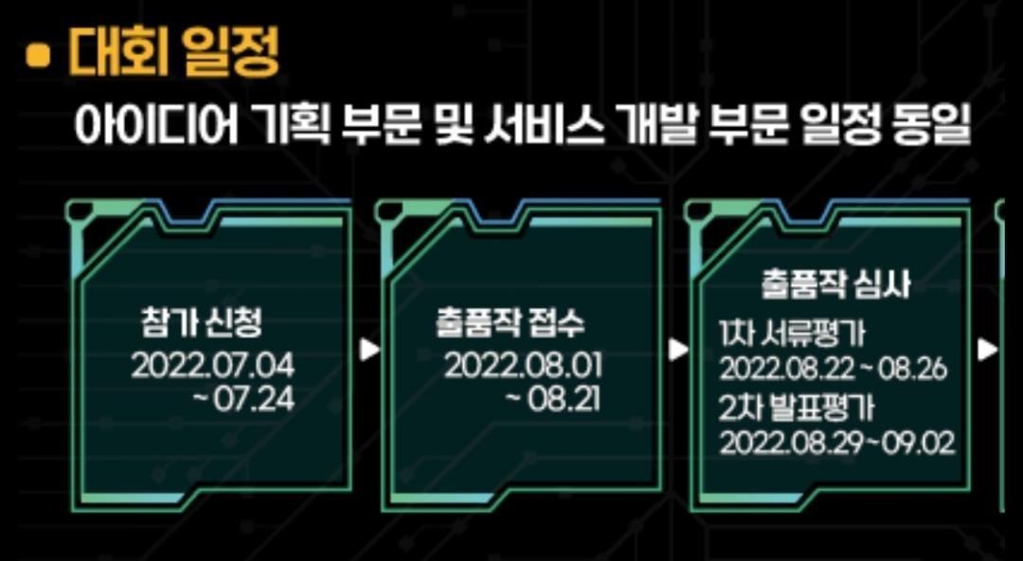
대회일정

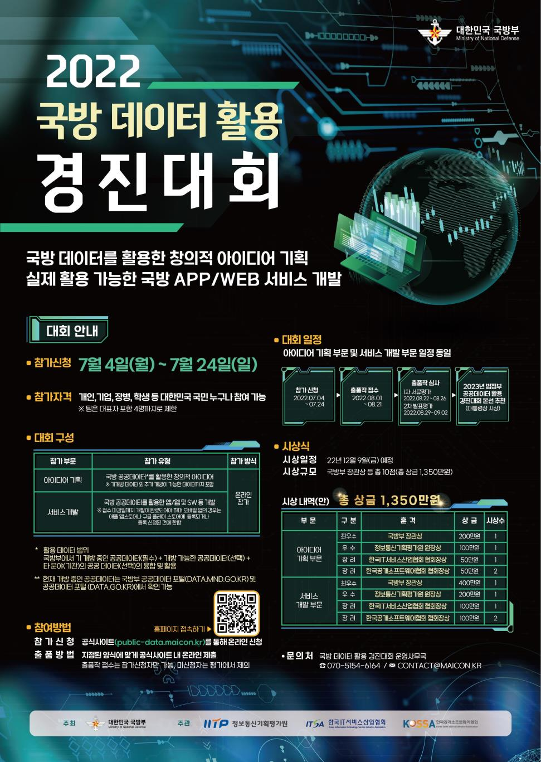
전체 포스터 | http://public-data.maicon.kr/

사용자 설문조사(Needs 파악)
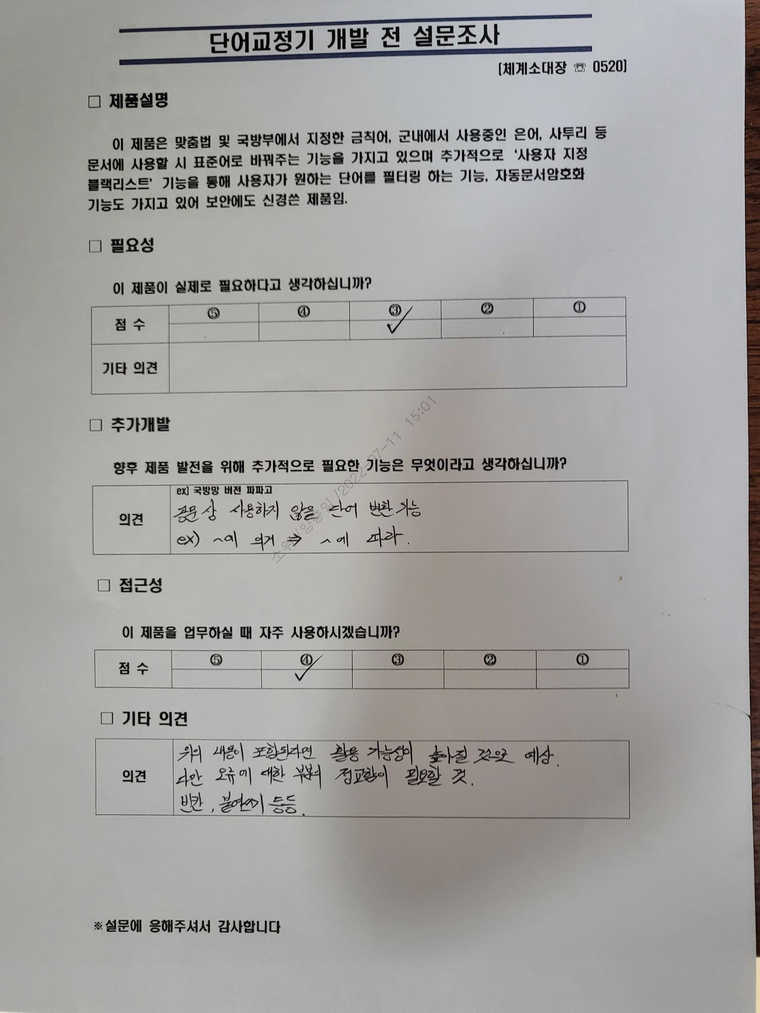
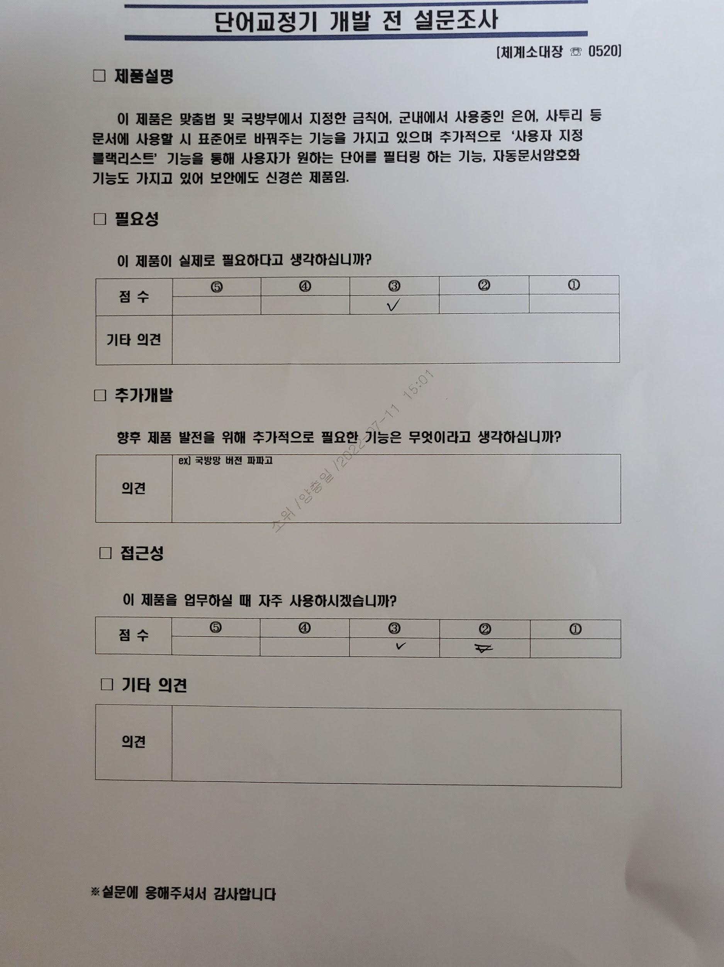
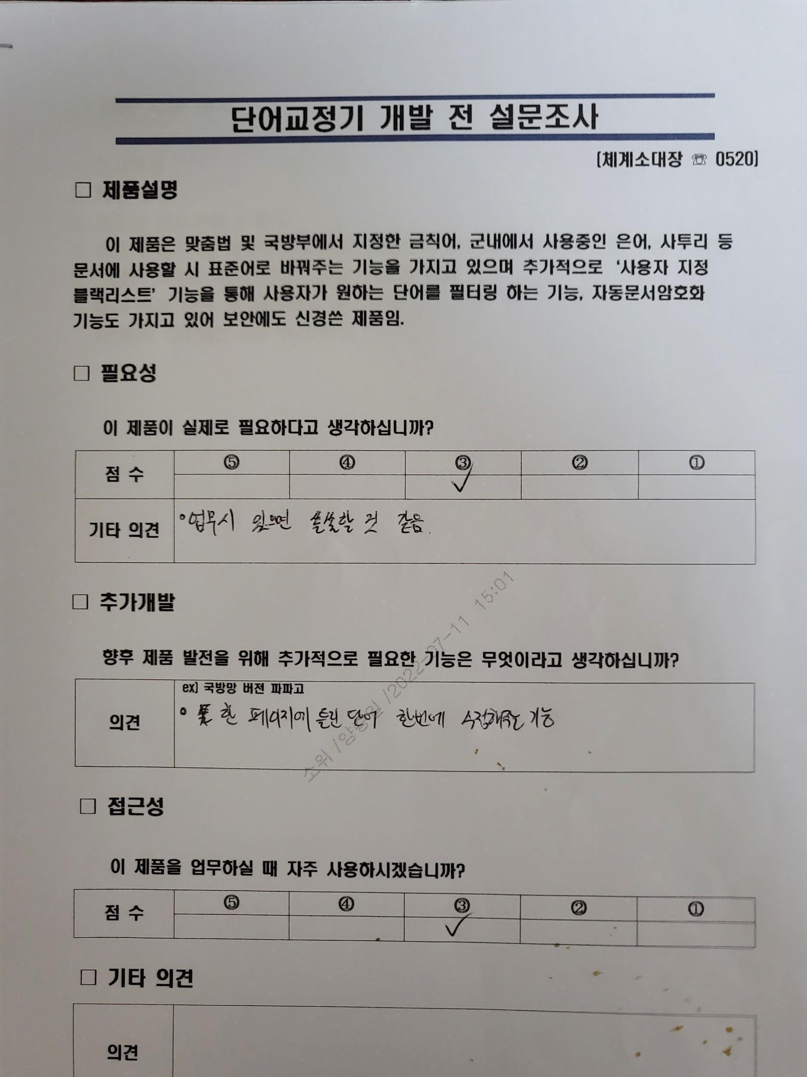
설문조사 개요
총 원 | 4명
일 자 | 2022.7.11.
대 상 | 106정보통신단 체계중대장(대위), 정보호호부사관(중사), 인사담당관(중사(진)), 네트워크소대장(소위)

설문조사 결과

Q. 필요성 | 이 제품이 실제로 필요하다고 생각하십니까 ?
1 | 2 | 3 | 4 | 5 | 합 계
0 | 0 | 4 | 0 | 0 | 4

Q. 추가개발 | 향후 제품 발전을 위헤 추가적으로 필요한 기능은 무엇이라고 생각하십니까 ?
1. 공문상 사용하지 않을 단어 변환 기능 ex) ~에 의거 -> ~에 따라 2.한 페이지에 틀린 단어 한번에 수정해주는 기능

Q. 접근성 | 이 제품을 업무하실 때 자주 사용하시겠습니까 ?
1 | 2 | 3 | 4 | 5 | 합 계
0 | 0 | 3 | 1 | 0 | 4

Q. 기타의견
1. 위의 내용이 포함된다면 활용가능성이 높아질것으로 예상되지만 오류에 대한 부분이 더 정교해아할 것으로 생각됨 (빈칸, 붙여쓰기등)

설문조사 양식

팀원 소개

박지환
前 육군 2군단 102정보통신단 노드소대장 (現 예비역 중위)
前 육군 2군단 102정보통신단 본부중대장 (現 예비역 중위)
現 아주대학교 정보통신대학원 석사과정
現 지란지교시큐리티 메일보안솔루션 엔진 개발자

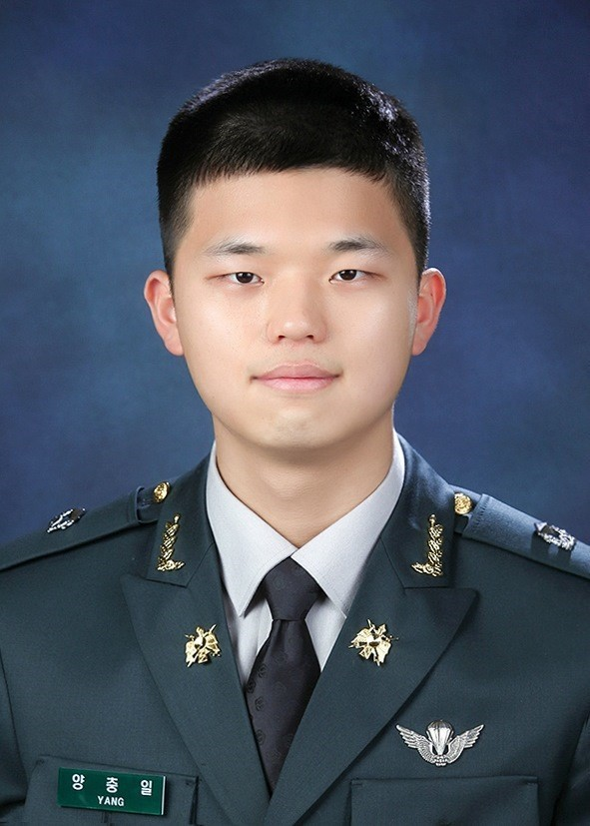
대위(진) 양충일
前 육군 6군단 106정보통신단 네트워크소대장
前 육군 6군단 106정보통신단 교환소대장
現 육군 6군단 106정보통신단 체계소대장

